Votre exercice
Dans cette série d'exercices, nous vous proposons de créer un tableau Excel pour gérer les dépenses scolaires d'un ménage. Vous allez faire connaissance avec la famille Callens et leurs trois enfants, Sophie, François et Jade.
Excel leur viendrait bien à point pour tenir à jour les dépenses scolaires et pour apprendre à équilibrer leur budget. Vous allez les y aider !
Cette série d'exercices commence ici jusqu'à la fin du module 3, dans la rubrique "Exerçons-nous".
Voici le PLAN de ces exercices:
Exercices 1 à 7 : Manipuler les données
Exercices 8 à 9 : Mettre en forme
Exercices 10 à 12 : Calculer
Exercice 13 : Créer des graphiques
Pour chaque exercice de la série, il y a un modèle qui vous permet de voir le résultat auquel vous devez aboutir.
Utilisez la feuille vierge intitulée "Votre exercice" comme espace de travail...
Bon travail !

Modèle ex.1
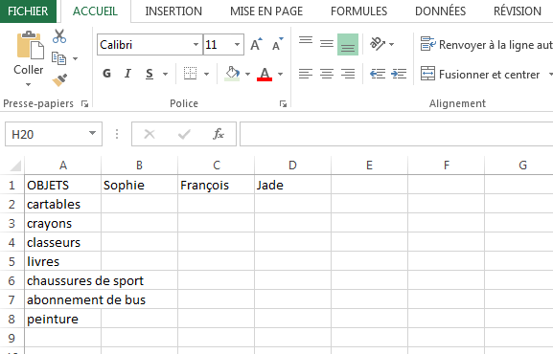
Exercice n°1 : Saisir des données

Vous allez noter sur votre feuille de calcul (onglet "Votre exercice") les dépenses scolaires de la famille Callens. Les enfants se prénomment Sophie, François et Jade. Ultérieurement, vous pourrez calculer automatiquement la somme de ces dépenses. Les données à copier se trouvent dans le tableau ci-dessous.
Commencez par la cellule A1.
Ne vous inquiétez pas de la présentation, nous nous en occuperons plus tard.

Modèle ex.2
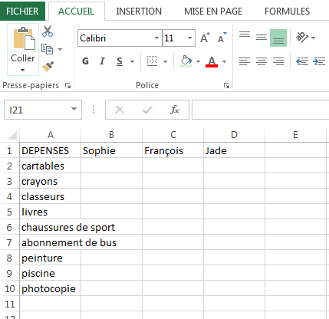
Exercice n°2 : Modifier le contenu d'une cellule

Les parents se sont vite rendu compte que le terme "objets" n'est pas adéquat puisqu'il va falloir ajouter des frais de piscine et de photocopies !
Changez la case A1 et remplacez-la par "DEPENSES", ajoutez ensuite les 2 nouvelles rubriques.
Astuce: N'oubliez pas qu'il faut d'abord sélectionner les cellules avant de les modifier!

Modèle ex.3
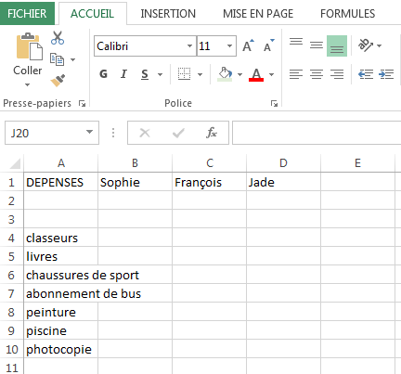
Exercice n°3 : Effacer le contenu d'une ou plusieurs cellules

Les parents s'aperçoivent que cette année, il n'est pas indispensable d'acheter de nouveaux cartables, ni des crayons.
Sélectionnez ces 2 cellules et effacez simultanément le contenu.

Modèle ex.4
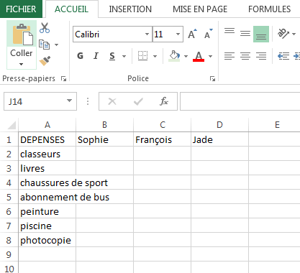
Exercice n°4 : Déplacer un bloc de cellule

L'effacement des deux rubriques a produit un espace vide. Il faudrait remonter les cellules de la colonne DEPENSES.
Sélectionnez-les et déplacez le bloc de cellules juste sous la ligne de titres.

Modèle ex.5
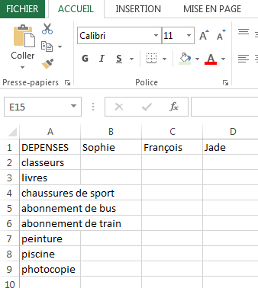
Exercice n°5 : Ajouter une ligne ou une colonne

En plus de son abonnement de bus, Sophie a besoin d'un abonnement de train.
Il faut intercaler une nouvelle rubrique entre "abonnement de bus" et "peinture".
Ajoutez la rubrique "abonnement de train". Rappelez vous que pour insérer une nouvelle ligne (ou une colonne), il faut sélectionner la ligne (ou la colonne) qui suit ...

Modèle ex.6
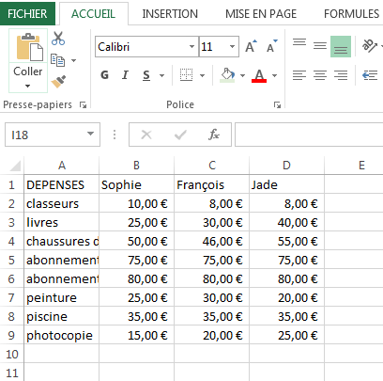
Exercice n°6 : Entrer un prix, une date, une heure...

Ouf ! Le tableau est maintenant prêt à recevoir le montant des dépenses scolaires de la famille Callens.
Tous les montants à encoder seront libellés en Euro. Donc, vous pouvez formater les cellules pour que tous les montants apparaissent en Euro (Si vous préférez les livres Sterling ou les dollars neo-zélandais, n'hésitez pas à tester !).
Sur votre feuille d'exercice, recopiez maintenant le montant des fournitures scolaires indiquées sur le modèle ci-dessous.
Astuce: Pensez à utiliser le raccourci dans l'onglet Accueil

Modèle ex.7
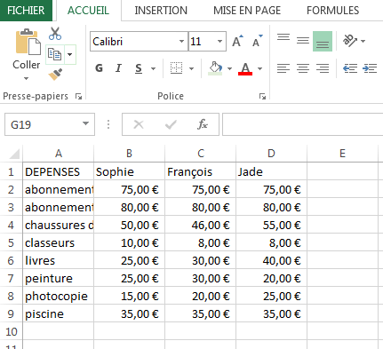
Exercice n°7 : Classer par ordre alphabétique

La liste des rubriques s'est allongée et vous vous dites que ce serait mieux si les rubriques était classée par ordre alphabétique.
Il existe une fonction qui vous permet de trier les données par ordre alphabétique.
Astuce: il faut sélectionner toutes les lignes et pas seulement la colonne "DEPENSES".

Modèle ex.8
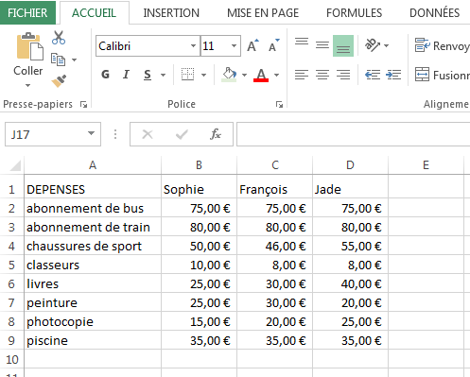
Exercice n°8 : Changer le format des colonnes

Vous avez remarqué que la colonne A est trop petite pour contenir certains achats comme "chaussures de sport" ou "abonnement de bus". Vous pouvez modifier la largeur d'une colonne très facilement en plaçant votre souris sur la ligne qui sépare 2 colonnes dans la barre de titre. Le pointeur se transforme alors en
Vous n'avez plus qu'à déplacer le pointeur vers la droite ou vers la gauche pour agrandir ou diminuer la largeur de la colonne. C'est le même système pour les lignes.
Agrandissez la colonne A pour qu'elle mesure 20,00. Pour changer le format des lignes, c'est le même système. Agrandissez la 1ère ligne jusqu'à 19,50

Modèle ex.9
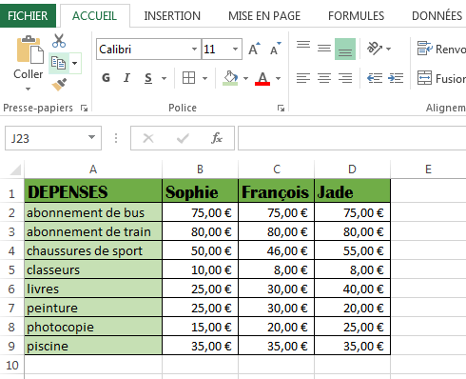
Exercice 9 : Aspect des données

Changez les titres et mettez-les dans un caractère plus agréable de votre choix. Mettez les titres en gras. Centrez les titres. Mettez des couleurs dans les titres : les mots ou le fond. Mettez un encadrement dans votre tableau.

Modèle ex.10
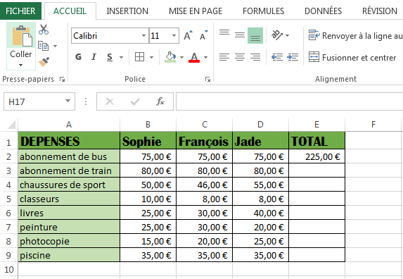
Exercice n°10 : Somme automatique

Juste un petit exercice pour vous mettre l'eau à la bouche pour les activités suivantes sur les calculs!
Ajoutez une colonne "TOTAL", à droite de celle du troisième enfant.
Additionnez les dépenses pour la première rubrique: "abonnement de bus". Pour ce, sélectionnez les dépenses faites pour les abonnements de bus (pour les trois enfants) et utilisez la fonction "somme", représentée par:

Modèle ex.11
Exercice 11 : Saisie automatique de formules

Maintenant, calculez le total pour les autres dépenses mais en utilisant la saisie automatique de formules.
C'est-à-dire que vous ne devez pas inscrire manuellement les formules, mais vous devez sélectionner la case de total de "abonnements de bus" et réutiliser cette formule (en cliquant sur le coin inférieur droit).

Modèle ex.12
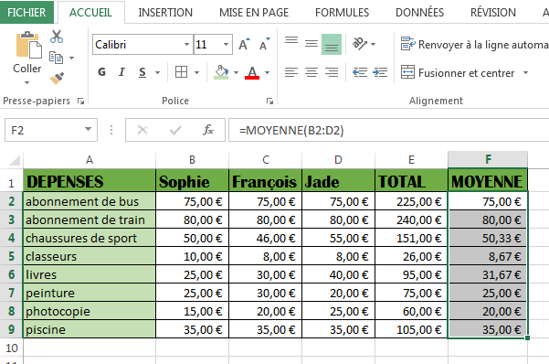
Exercice 12 : La moyenne

Ajoutez une colonne "MOYENNE".
Et calculez de manière automatique la somme d'argent dépensée en moyenne pour chaque achat ou frais pour les trois enfants à la fois.

Modèle ex.13
Exercice n°13: Les graphiques

Reprenons un exercice vu dans la partie "Calculer".
Choisissez un graphique adéquat pour certaines données de l'exercice n°11..

Total des dépenses
abonnement de bus | 225
abonnement de train | 240
chaussures de sport | 151
classeurs | 26
livres | 95
peinture | 75
photocopie | 60
piscine | 105

